参数输入类型
编号 | 输入框 | 参数编号 | 类型
1 |  |  | Edit
2 | 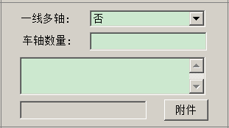 | 1.3 | 1.3
3 |  | C1.3.3.0 | Edit_Info
4 |  | 2.4.1.4.1 | MulParam
5 | 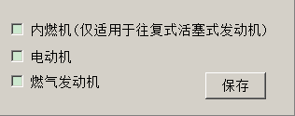 | 3 | CheckParam
6 |  | C9.14.1.5 | SplitParam
7 | 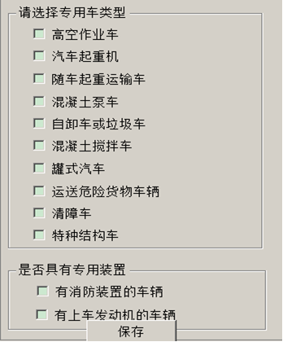 | C16 | SelectGroup

编辑窗口类型
截图 | 窗口类型 | 备注
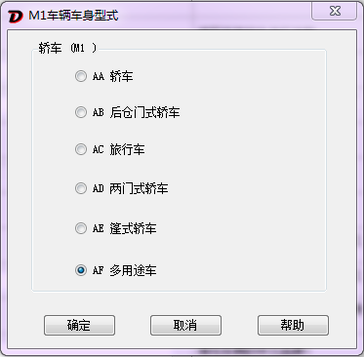 | Radio
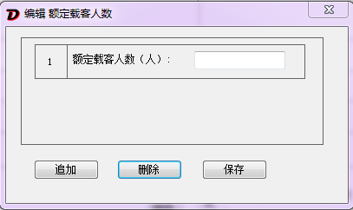 | Add | 保存按钮也有可能是完成
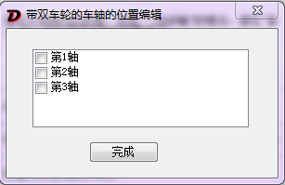 | Select
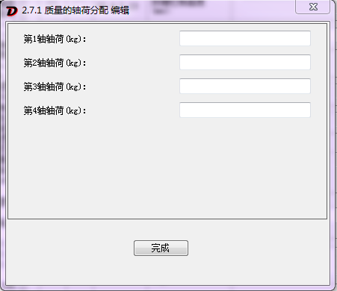 | Text
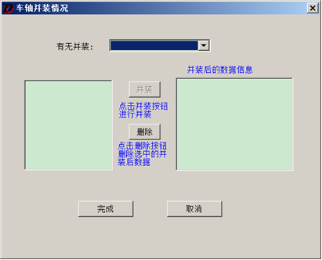 | Column
 | MultiSelect | 有的Select窗口 需要双击才能选中

